상품제안서
네이쳐 실용적인 초보자 골프 스윙 자세 연습봉 | 상품코드: F26126

 |  |  |  |  |  |  | 02-412-0044 | www.easy1.co.kr
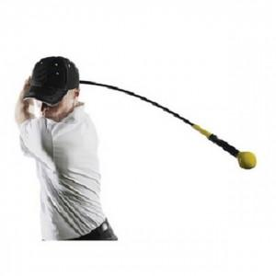

【상세/제작정보】

【인쇄/포장옵션】 | 실크 / 포장불가능

【공급단가】 | 수량 | 20~ | 50~ | 100~ | 300~ | 500~
*VAT별도 | 단가 | 44,000원 | 43,290원 | 42,240원 | 41,180원 | 40,480원

【상품 URL】 | https://easy1.co.kr:443/src/goods_detail.php?gdno=26126

